Лист1
 |  |  | Прайс-лист: каркасная мебель.
Наименование | Количество единиц | Цена, руб. | Габаритные размеры |  | Количество | Сумма
изделия | в комплекте
«Аппликация» | диван – 1 шт. | 1 – 8 357,00= | диван 116 х 60 х 74 см. | 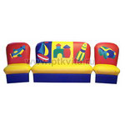 |  | 0
комплект | кресло – 2 шт. | 2 – 4 166,00=8 332,00 | кресло 50 х 60 х 74 см.
28кг, 0,8 м3 |  | 16,689.00
«Вита» комплект мягкой угловой мебели - (3+1+1) | диван – 1 шт. | 17573 | 170*115 см. | 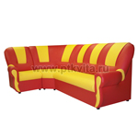 |  | 0
 | кресло – 1 шт.
 | угловой элемент - 1 шт.
«Вита» комплект мягкой угловой мебели - (3+1+3) | диван – 2 шт. | 20,848.00 | 170*170 см. |  |  | 0
 | угловой элемент - 1 шт.
«Вита-Люкс» комплект мягкой угловой мебели - (3+1+1) | диван – 1 шт. | 26,160.00 | 170*115 см. |  |  | 0
 | кресло – 1 шт.
 | угловой элемент - 1 шт.
«Вита с аппликацией» комплект мягкой угловой мебели - (3+1+1) | диван – 1 шт. | 18,662.00 | 170*115 см. | 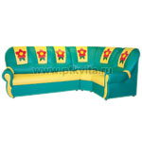 |  | 0
 | кресло – 1 шт.
 | угловой элемент - 1 шт.
«Вита с аппликацией» комплект мягкой угловой мебели - (3+1+3) | диван – 2 шт. | 22,300.00 | 170*115 см. |  |  | 0
 | угловой элемент - 1 шт.
«Добрый Гном» | диван – 1 шт. | 1 – 7 392,00= | диван 128*62*74см. |  |  | 0
комплект | кресло – 2 шт. | 2 – 3 713,00=7 426,00 | кресло
30 кг, 0,9 м3. |  | 14,818.00 | 62*62*74 см.

«Добрый Гном на хромированных ножках» | диван – 1 шт. | 17,276.00 | диван 128*62*84см. |  |  | 0
комплект | кресло – 2 шт. |  | кресло
30 кг, 0,9 м3. |  |  | 62*62*84 см.
«Добрый Гном «ЛЮКС» | диван – 1 шт. | 1 – 7 962,00= | диван 128*62*74см. |  |  | 0
комплект | кресло – 2 шт. | 2 – 4 067,00=8 134,00 | кресло
30 кг, 0,9 м3. |  | 16,096.00 | 62*62*74 см.

«Космос» | диван – 1 шт. | 1 – 8 828,00= | диван 118*67*66 см. | 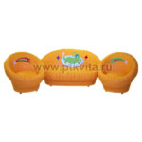 |  | 0
комплект | кресло – 2 шт. | 2 – 4 430,00=8 860,00 | кресло
 |  | 17,688.00 | 66*67*66 см.
 |  |  | высота сиденья 31 см.
«Медвежонок» комплект мягкой угловой мебели - (3+1+1) | диван – 1 шт. | 19,280.00 | 175*115*74 см. | 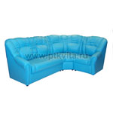 |  | 0
 | угловой элемент - 1 шт.
 | кресло - 1 шт.
«Медвежонок» комплект мягкой угловой мебели - (3+1+3) | диван – 2 шт. | 21,821.00 | 175*175 см. | 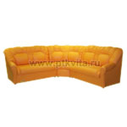 |  | 0
 | угловой элемент - 1 шт.
«Сатурн» комплект мягкой угловой мебели - (3+1+3) | диван – 2 шт. | 25,700.00 | 147*147*61 см. | 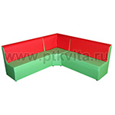 |  | 0
 | угловой элемент - 1 шт.
«Сатурн» комплект мягкой мебели | диван – 1 шт. | 1 – 7 392,00 = | диван 100 х 41 х 61 см. | 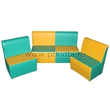 |  | 0
 | кресло - 2 шт. | 2 – 3 713,00 = 7 426,00 | кресло 50 х 41 х 61 см.
 |  | 14,818.00
«Теремок» комплект мягкой угловой мебели - (3+1+3) | диван – 2 шт. | 13,852.00 | 126*126*65 см. | 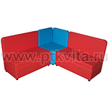 |  | 0
 | угловой элемент - 1 шт.
«Комплект 4-х местный» комплект мягкой мебели | диван – 1 шт. | 1 – 6 600,00= | диван 80 х 40 х 60 см. | 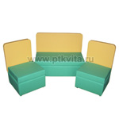 |  | 0
 | кресло - 2 шт. | 2 – 3 300,00= | кресло 40 х 40 х 60 см.
 |  | 9,900.00 | .
«Набор модульной мебели на опоре» | диван прямая секция — 2 шт. | 30,410.00 | 220*120*35(высота сиденья) см. | 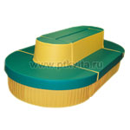 |  | 0
 | полукруглый диван — 2 шт.
«Пузатик» | диван – 1 шт. | 1 – 7 920,00= | диван 115*65*75 см. | 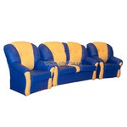 |  | 0
комплект | кресло – 2 шт. | 2 – 3 968,00=7 936,00 | кресло
30кг, 0,9м3 |  | 15,856.00 | 65*65*75 см.

«Радуга» | диван – 1 шт. | 1 – 6 608,00= | диван 116 х 60 х 74 см. |  |  | 0
комплект | кресло – 2 шт. | 2 – 3 300,00=6 600,00 | кресло 53 х 60 х 74 см.
31кг, 0,9 м3 |  | 13,208.00
«Ракушка» | диван – 1 шт. | 1 – 7 392,00= | диван 113*53*63 см. | 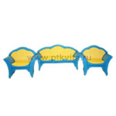 |  | 0
Комплект | кресло – 2 шт. | 2 – 3 713,00=7 426,00 | кресло
0,7 м3 |  | 14,818.00 | 66*53*63 см.

«Ракушка с аппликацией» | диван – 1 шт. | 1 – 7 920,00= | диван 113*53*63 см. | 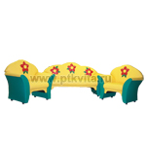 |  | 0
Комплект | кресло – 2 шт. | 2 – 3 968,00=7 936,00 | кресло
0,7 м3 |  | 15,856.00 | 66*53*63 см.
«Ромашка» | диван – 1 шт. | 1 – 7 392,00= | диван 115*55*65 см. | 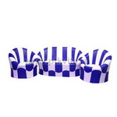 |  | 0
комплект | кресло – 2 шт. | 2 – 3 713,00=7 426,00 | кресло
23кг, 0,7м3 |  | 14,818.00 | 65*57*65 см.
«Малыш» | диван – 1 шт. | 1 – 7 392,00= | диван 100*57*65 см. | 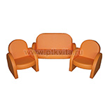 |  | 0
комплект | кресло – 2 шт. | 2 – 3 713,00=7 426,00 | кресло
23кг, 0,6м3 |  | 14,818.00 | 53*57*65 см.
«Малыш с | диван – 1 шт. | 1 – 7 450,00= | диван 100*57*65 см. | 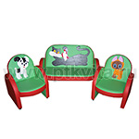 |  | 0
аппликацией» | кресло – 2 шт. | 2 – 3 729,00=7 458,00 | кресло
комплект |  | 14,908.00 | 53*57*65 см.
23кг, 0,6м3
«Сказка» | диван – 1 шт. | 1 – 8 729,00= | диван 116*60*74 см. | 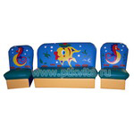 |  | 0
комплект | кресло – 2 шт. | 2 – 4 373,00=8 746,00 | кресло
(аппликация любая) |  | 17,475.00 | 50*60*74 см.
28кг, 0,8м3
«Сказка люкс» | диван – 1 шт. | 1 – 9 282,00= | диван 128*62*74 см. | 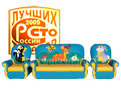 |  | 0
комплект | кресло – 2 шт. | 2 – 4 653,00=9 306,00 | кресло
(аппликация любая) |  | 18,588.00 | 60*62*74 см.
36кг, 0,993м3
«Бусинка» | диван – 1 шт. | 1 – 7 623,00= | диван 111*54*70 см. | 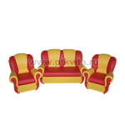 |  | 0
комплект | кресло – 2 шт. | 2 – 3 812,00=7 624,00 | кресло 63*54*70 см.
 |  | 15,247.00 | высота сиденья 31 см.
«Бусинка с рюшами» | диван – 1 шт. | 1 – 7 623,00= | диван 111*54*70 см. | 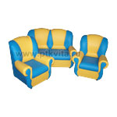 |  | 0
комплект | кресло – 2 шт. | 2 – 3 812,00=7 624,00 | кресло 63*54*70 см.
 |  | 15,247.00 | высота сиденья 31 см.
«Совенок» | диван – 1 шт. | 1 – 6 608,00= | диван 115*53*62 см. | 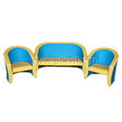 |  | 0
комплект | кресло – 2 шт. | 2 – 3 300,00=6 600,00 | кресло 56*53*62 см.
 |  | 13,208.00 | высота сиденья 31 см.
«Совенок с аппликацией» | диван – 1 шт. | 1 – 7 210,00= | диван 115*53*62 см. | 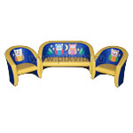 |  | 0
комплект | кресло – 2 шт. | 2 – 3 605,00=7 210,00 | кресло 56*53*62 см.
 |  | 14,420.00 | высота сиденья 31 см.
«Совенок» макси | Кресло – 1 шт. | 4,233.00 | 64*62*62 см. |  |  | 0
кресло |  |  | высота сиденья 31 см.
Кресло «Зайчик» | Кресло – 1 шт. | 4,332.00 | 57*45*90 см. высота сиденья 37 см. |  |  | 0
Диван «Школьник» | Диван – 1 шт. | 12,458.00 | 100*82*85 см. | 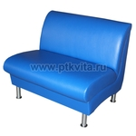 |  | 0
(на хромированных ножках) |  |  | Высота сиденья 45 см.
Диван составной «Танк» | Диван – 2 шт. | 15,428.00 | 138*105*73 см. | 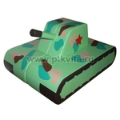 |  | 0
комплект |  |  | Высота сиденья 38 см.
Диван пристенный «Танк» | Диван – 1 шт. | 8,003.00 | 138*53*73 см. |  |  | 0
 |  |  | Высота сиденья 38 см.
«Диван «Волна-Люкс» | диван – 1 шт. | 16,055.00 | 142*60*77 см. | 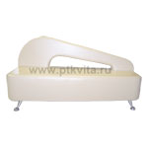 |  | 0
дизайн-проект Интерьерный центр "Domino Group"
«Диван «Волна с аппликацией» | диван – 1 шт. | 12,730.00 | 142*60*67 см. | 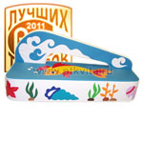 |  | 0
«Диван прямая секция на хромированных ножках» | диван — 1 шт. | 8,729.00 | 100*70*45(высота сиденья) см. | 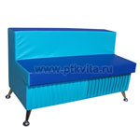 |  | 0
«Диван прямая секция на опоре» | диван — 1 шт. | 7,623.00 | 100*60*35(высота сиденья) см. |  |  | 0
«Диван прямая секция на хромированных ножках с аппликацией» | диван — 1 шт. | 9,810.00 | 100*70*45(высота сиденья) см. | 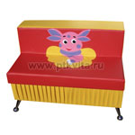 |  | 0
«Диван прямая секция с аппликацией на опоре» | диван — 1 шт. | 8,729.00 | 100*60*35(высота сиденья) см. | 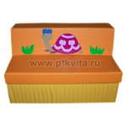 |  | 0
«Диван полукруглый» | диван — 1 шт. | 7,623.00 | диаметр — 120*60*60 см. 35(высота сиденья) см. | 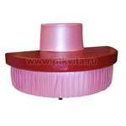 |  | 0
0,468 м3
«Диван полукруглый на хромированных ножках» | диван — 1 шт. | 8,729.00 | диаметр — 120*70*70 см. 45(высота сиденья) см. | 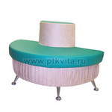 |  | 0

Диван «Лимон», «Апельсин», «Арбуз» | Диван - 1 | 10,808.00 | 125*86*60 см. | 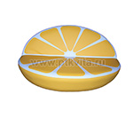 |  | 0
0,65 м3, 15 кг.
Диван «Азбука» | Диван - 1 | 8,077.00 | 100*65*67 см. |  |  | 0
0,45 м3, 15 кг.
Диван «Азбука» | Диван - 1 | 8,077.00 | 96*65*67 см. | 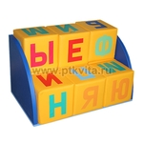 |  | 0
Вариант 2
0,45 м3, 15 кг.
Диван игровой тематический (Далматин, Тигра, Медвежонок, Киска, Поросенок и т.д.) | Диван - 1 | 7,714.00 | 106*66*70 см. (высота сидения 30 см.) | 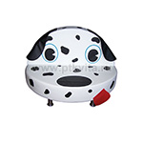 |  | 0
«Диван угловой» | диван – 1 шт. | 20,040.00 | в разложенном виде | 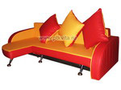 |  | 0
раскладной |  |  | 170*100*50 см.
40,4кг, 0,71 м3
«Диван круговой | Диван – 1 шт. | 9,496.00 | 120*70*55 см. высота сиденья 30 см. |  |  | 0
для раздевания» (овальный)
«Диван круговой | Диван – 1 шт. | 19,050.00 | 150*100*80 см. высота сиденья 40 см. |  |  | 0
для раздевания» (овальный)
«Диван овальный -составной» | Диван – 1 шт. | 12,648.00 | 180*70*70 см. высота сиденья 35 см. | 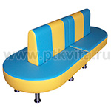 |  | 0
(комплект из 2-х элементов)
«Диван круговой | Диван – 1 шт. | 15,460.00 | 150*100*80 см. высота сиденья 40 см. | 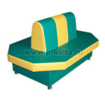 |  | 0
для раздевания»
«Диван круговой | Диван – 1 шт. | 14,941.00 | 150*70*80 см. высота сиденья 40 см. |  |  | 0
для раздевания»
«Диван круглый «Калейдоскоп» | Диван – 1 шт. | 12,854.00 | диаметр 140 см., высота 40 см. | 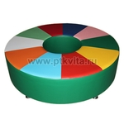 |  | 0
«Диван круглый «Калейдоскоп» | Диван – 1 шт. | 10,808.00 | диаметр 130 см., высота 40 см. |  |  | 0
на опоре
«Листик» | Диван – 2 шт. | 10,643.00 | 120*100*30 см. |  |  | 0
диван составной
на опоре
«Кушетка «Люкс» | кушетка – 1 шт. | 8,530.00 | 123*45*50см. (высота сиденья 39см) | 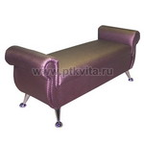 |  | 0
ВИК-лак
14,5 кг, 0,28м3
«Кушетка без подлокотников большая» | кушетка – 1 шт. | 4,167.00 | 100*50*23 см. |  |  | 0
10,4кг, 0,135м3
«Кушетка без подлокотников большая на хромированных ножках» | кушетка – 1 шт. | 5,272.00 | 100*50*33 см. | 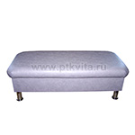 |  | 0
10,4кг, 0,135м3
«Кушетка «Школьник» | кушетка – 1 шт. | 6,584.00 | 125*45*45 см. |  |  | 0
 |  |  | (высота может быть изменена по желанию)
«Кушетка без подлокотников малая» | кушетка – 1 шт. | 3,639.00 | 85*35*23 см. | 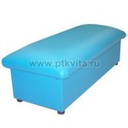 |  | 0
8кг, 0,083м3
«Кушетка без подлокотников малая с аппликацией» | кушетка – 1 шт. | 4,645.00 | 85*35*23 см. | 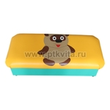 |  | 0
8кг, 0,083м3
«Кушетка с подлокотниками» | кушетка – 1 шт. | 6,229.00 | 123*50*28 см. | 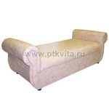 |  | 0
14,5 кг, 0,28м3
«Кушетка с подлокотниками на хромированных ножках» | кушетка – 1 шт. | 7,343.00 | 123*50*50см. (высота сиденья 39см) | 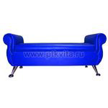 |  | 0
14,5 кг, 0,28м3
«Кушетка с подлокотниками с аппликацией» | кушетка – 1 шт. | 6,592.00 | 123*50*28 см. |  |  | 0
14,5 кг, 0,28м3
«Кушетка с подлокотниками с аппликацией на хромированных ножках» | кушетка – 1 шт. | 7,797.00 | 123*50*38 см. | 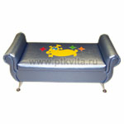 |  | 0
14,5 кг, 0,28м3
«Пуфы разной геометрической формы на хромированных ножках» | пуфик – 1 шт. | 3,300.00 | 45 см. высота 40 см. | 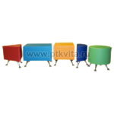 |  | 0

«Пуфы разной геометрической формы на хромированных ножках с аппликацией» | пуфик – 1 шт. | 4,266.00 | 45 см. высота 40 см. | 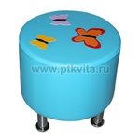 |  | 0

«Пуфик без аппликации» | пуфик – 1 шт. | 1,378.00 | 35*35*40 см. | 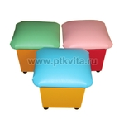 |  | 0
2,8кг, 0,044м3
«Пуфик с аппликацией» | пуфик – 1 шт. | 1,502.00 | 35*35*40 см. |  |  | 0
2,8кг, 0,044м3
«Пуфик на колесиках» | пуфик – 1 шт. | 3,300.00 | 50*50*40 см. | 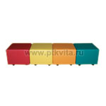 |  | 0
«Пуф квадратный» | Пуфик – 1 шт. | 3,548.00 | 70*70*50 см. |  |  | 0
(с ящиком для игрушек)
Комплект пуфов-трансформеров | пуфик – 7 шт. | 17,317.00 | 120*120*36 см. |  |  | 0
"Пуфик-Семицветик"
(7 пуфиков)
«Цветок» | диван – 1 шт. | 9,463.00 | 120*58*60 см. |  |  | 0
диван
Комплект пуфов-трансформеров | пуфик – 4 шт. | 15,246.00 | 140*90*35 см. |  |  | 0
"Облако"
(4 пуфика)
Комплект пуфов-трансформеров | Пуфик – 5 шт. | 10,313.00 | 130*40*35 см. |  |  | 0
"Сороконожка"
(5 пуфиков)
«Пуфик УГЛОВОЙ к прямому дивану)» | пуфик – 1 шт. | 1,980.00 |  |  |  | 0
2,8кг, 0,044м3
«Банкетка на опоре» | банкетка – 1 шт. | 2,814.00 | 50*50*23см. |  |  | 0
ВИК
8,5 кг, 0,18м3
«Банкетка на хромированных ножках (5 ножек)» | банкетка – 1 шт. | 4,348.00 | 120*30*34 см. |  |  | 0
ВИК
«Банкетка на хромированных ножках (5 ножек)» | банкетка – 1 шт. | 3,746.00 | 120*30*27 см. |  |  | 0
ВИК
«Банкетка «Люкс» | банкетка – 1 шт. | 6,658.00 | 73*45*50см. (высота сиденья 39см) |  |  | 0
ВИК-лак
8,5 кг, 0,18м3
«Банкетка на хромированных ножках» | банкетка – 1 шт. | 4,373.00 | 70*45*34см. |  |  | 0
ВИК
8,5 кг, 0,18м3
«Банкетка с аппликацией на хромированных ножках» | банкетка – 1 шт. | 5,487.00 | 70*45*34см. |  |  | 0
ВИК
8,5 кг, 0,18м3
«Тумба со спинкой полумягкая под обувь» | Тумба – 1 шт. | 6,584.00 | 102*52*75 см. |  |  | 0

«Тумба полумягкая под обувь» | тумба – 1 шт. | 6,262.00 | 126*36*47 см. |  |  | 0
8кг, 0,083м3
«Тумба полумягкая под обувь малая» | тумба – 1 шт. | 3,762.00 | 60*36*47 см. |  |  | 0
6кг, 0,043м3
 |  |  |  |  | Итого:

